Лист1
Номенклатура | Характиристики | Описание | Картинка 1 | Картинка 2 | Картинка 3 | Артикул | Цена
КРОВЕЛЬНЫЕ АЭРАТОРЫ
Аэратор кровельный А160х490 | Монтажный диаметр, мм: 160, Высота выпуска, мм: 490, Сырье корпуса: Морозостойкий полипропилен, Тип гидроизоляции: Битумно-полимерная, Серия: А160х490, Высота, мм: 490, Тип кровли: Битумно-полимерная, Материал корпуса: Морозостойкий полипропилен | Кровельный аэратор A160x490 Fachmann подходит для использования на плоских битумных кровлях. Аэратор для кровли обеспечивает воздухообмен и отвод водяных паров. Благодаря этому предотвращается образование вздутий на кровельном ковре и значительно увеличивает срок его службы. Аэратор плоской кровли изготовлен из высокопрочного полимера, подходящего для использования в любых климатических условиях. Он устойчив к ультрафиолетовому и атмосферному воздействию при температуре от -50 до +90°С. Кровельный аэратор оснащен колпаком, благодаря которому в конструкцию не попадает дождевая вода. Аэратор для плоский кровли устанавливается из расчета не менее 1 шт на 100-120 м2 кровли. Купить аэраторы для плоской кровли Fachmann можно, оставив заявку на сайте. |  | 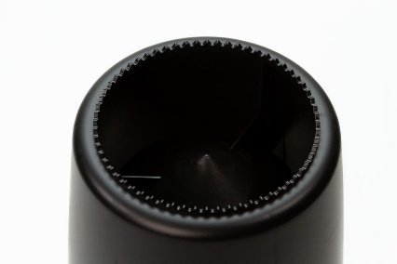 | 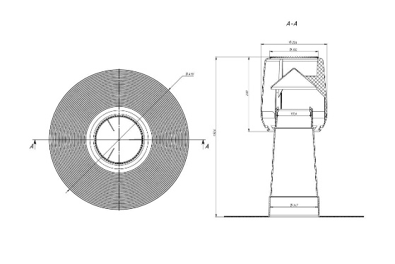 | 01.169 | 7900
Аэратор кровельный А110Y | Монтажный диаметр, мм: 110, Высота выпуска, мм: 470, Сырье корпуса: Морозостойкий полипропилен, Тип гидроизоляции: Битумно-полимерная, Серия: А110Y, Высота, мм: 470, Тип кровли: Битумно-полимерная, Материал корпуса: Морозостойкий полипропилен | Кровельный аэратор А110 Y Fachmann подходит для использования на плоских битумных кровлях. Аэратор для кровли обеспечивает интенсивное удаление скопившейся влаги из-под гидроизоляционного покрытия или подкровельного пространства. Может применяться для вентиляции подкровельного пространства. Аэратор плоской кровли предотвращает вздутия, разрывы и отслоения покрытия, что исключает полную или частичную потерю его эксплуатационных свойств. Кровельный аэратор изготовлен из высокопрочного полимера, подходящего для использования в любых климатических условиях. Он устойчив к ультрафиолетовому и атмосферному воздействию при температуре от -50 до +90°С. Устанавливаются аэраторы на кровле из расчета не менее 1 шт на 100-120 м2. Купить аэраторы для плоской кровли Fachmann можно, оставив заявку на сайте. |  | 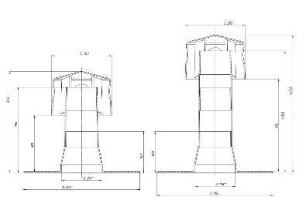 |  | 01.079 | 7200
Аэратор кровельный А75х375 PVC | Монтажный диаметр, мм: 75, Высота выпуска, мм: 375, Сырье корпуса: ПВХ, Тип гидроизоляции: Полимерная, Серия: А75х375 PVC, Высота, мм: 375, Тип кровли: Полимерная, Материал корпуса: ПВХ | Кровельный аэратор А75x375 PVC Fachmann подходит для использования на плоских ПВХ-кровлях помещений, имеющих повышенную влажность. Аэратор для кровли обеспечивает отведение образовавшегося пара из «дышащих» мембранных кровель и старых кровель, которые подвергаются санации с применением кровельных ПВХ-мембран. Аэратор плоской кровли позволяет снизить влажность утеплителя и других слоев кровельного пирога. Благодаря этому продлевается срок службы плоской кровли и обеспечивается здоровый микроклимат в помещении. Кровельный аэратор A75х375 PVC состоит из двух составных частей: стойки из высококачественного поливинилхлорида и колпака из полипропилена. Привариваются аэраторы на кровле непосредственно к мембране. Купить аэраторы для плоской кровли Fachmann можно, оставив заявку на сайте. |  |  | 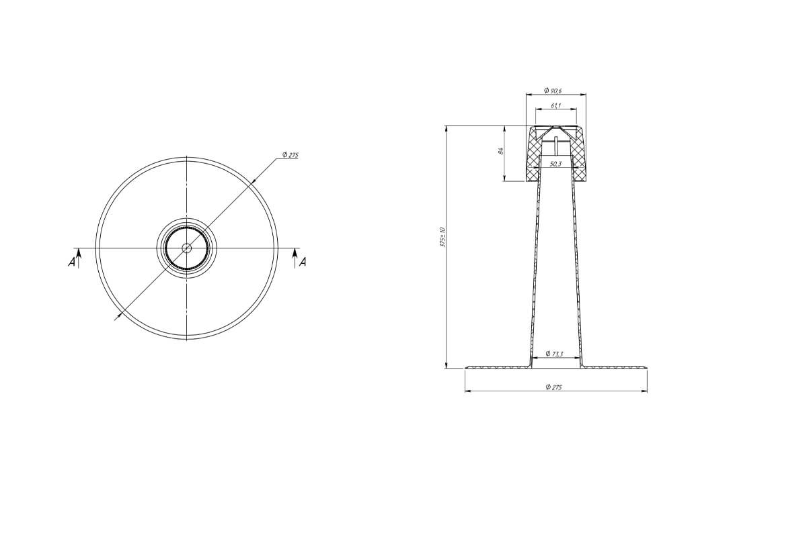 | 01.171 | 4350
Аэратор кровельный А75х375 PP | Монтажный диаметр, мм: 75, Высота выпуска, мм: 375, Сырье корпуса: Морозостойкий полипропилен, Тип гидроизоляции: Битумно-полимерная, Серия: А75х375 PP, Высота, мм: 375, Тип кровли: Битумно-полимерная, Материал корпуса: Морозостойкий полипропилен | Кровельный аэратор А75х375 Fachmann подходит для использования на плоских битумных кровлях. Аэратор для кровли обеспечивает вентиляцию подкровельного пространства. За счет отвода пара аэратор плоской кровли снижает влажность утеплителя и других слоев кровельного пирога. Благодаря этому продлевается срок службы гидроизоляционного ковра и предотвращается образование вздутий, которые влекут за собой разрыв защитного кровельного материала. Кровельный аэратор изготовлен из высокопрочного полимера, подходящего для использования в любых климатических условиях. Он устойчив к ультрафиолетовому и атмосферному воздействию при температуре от -50 до +90°С. Аэратор для плоский кровли состоит из двух составных частей: стойки и колпака, благодаря которому в конструкцию не попадает дождевая вода. Устанавливаются аэраторы на кровле из расчета не менее 1 шт на 100-120 м2. Купить аэраторы для плоской кровли Fachmann можно, оставив заявку на сайте. |  | 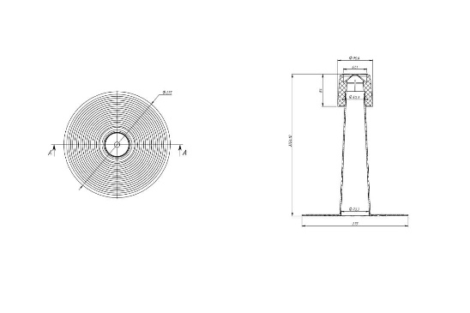 |  | 01.170 | 4450
Аэратор кровельный А110 | Монтажный диаметр, мм: 110, Высота выпуска, мм: 335, Сырье корпуса: Морозостойкий полипропилен, Тип гидроизоляции: Битумно-полимерная, Серия: А110, Высота, мм: 335, Тип кровли: Битумно-полимерная, Материал корпуса: Морозостойкий полипропилен | Кровельный аэратор А110 Fachmann подходит для использования на плоских битумных кровлях. Аэратор для кровли обеспечивает интенсивное удаление скопившейся влаги из-под гидроизоляционного покрытия или подкровельного пространства. Может применяться для вентиляции подкровельного пространства. Аэратор плоской кровли предотвращает вздутия, разрывы и отслоения покрытия, что исключает полную или частичную потерю его эксплуатационных свойств. Кровельный аэратор изготовлен из высокопрочного полимера, подходящего для использования в любых климатических условиях. Он устойчив к ультрафиолетовому и атмосферному воздействию при температуре от -50 до +90°С. При применении дополнительной надставной трубки аэратор для плоский кровли может быть выше (артикул 01.079). Устанавливаются аэраторы на кровле из расчета не менее 1 шт на 100-120 м2. Купить аэраторы для плоской кровли Fachmann можно, оставив заявку на сайте. |  | 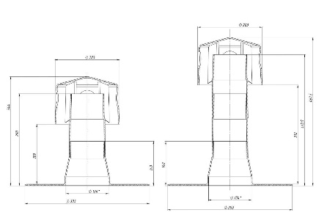 |  | 01.040 | 7000
Аэратор кровельный А75х375 TPO | Монтажный диаметр, мм: 75, Высота выпуска, мм: 375, Серия: А75х375 TPO, Высота, мм: 375, Тип кровли: TПO мембрана, Материал корпуса: ТПО | Кровельный аэратор А75х375 TPO Fachmann подходит для использования на плоских ТПО-кровлях. Аэратор для кровли применяется совместно с ТПО-мембранами, которые привариваются к аэратору гомогенно при помощи горячего воздуха. Аэратор плоской кровли позволяет снизить влажность утеплителя и других слоев кровельного пирога. Благодаря этому продлевается срок службы плоской кровли и обеспечивается здоровый микроклимат в помещении. Кровельный аэратор А75х375 TPO состоит из двух составных частей: стойки и колпака, благодаря которому в конструкцию не попадает дождевая вода. ТПО-аэраторы для плоской кровли могут использоваться во всех климатических районах. Купить аэраторы Fachmann можно, оставив заявку на сайте. |  | 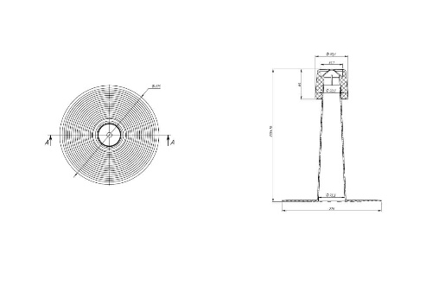 |  | 01.256 | 6600

ВОРОНКИ ДЛЯ БАЛКОНОВ И ТЕРРАС
Дорожка кровельная ТПО FACHMANN | Материал: ТПО | Специализированная пешеходная дорожка из ТПО, легко приваривается к основному кровельному ковру. |  |  |  | 02.050

